Datum toekomst opmaken
Excel cursus gevorderd
Voorwaardelijke opmaak en Functie voor opmaak/waarschuwing in de toekomst
Cellen opmaken aan datums 10 dagen in de toekomst via een formule in Voorwaardelijk opmaak
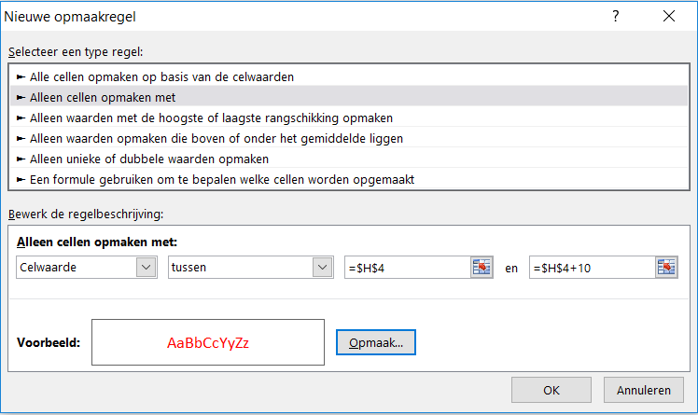
Voorbeeld |  |  |  |  | 01/04/2020 | is vandaag
Verlof binnen nu en 10 dgn | Werknemer | Verlof | Verlof | Werknemer | Verlof binnen 10 dgn
01/04/2020 | Janssen P | ja |  | Janssen P | 01/04/2020
04/04/2020 | Klaessen K | Vervanger nodig |  | Klaessen K | 04/04/2020
20/07/2020 | Schreurs W |  |  | Schreurs W | 20/07/2020
23/07/2020 | Peeters M |  |  | Peeters M | 23/07/2020
01/04/2020 | Peet J | ja |  | Peet J | 01/04/2020
10/04/2020 | Puts G | Vervanger nodig |  | Puts G | 07/04/2020 | A11 makkelijk alternatief
Kopieer:
Voorbeeld formule Verlof =ALS(A6=VANDAAG();"ja";ALS(A6>VANDAAG()+10;"";ALS(A6<VANDAAG();"";"Vervanger nodig")))
Doelstelling voor:
Stel u bent groepsleider en houdt het verlof bij om te zien wie binnenkort verlof heeft en vervanging nodig heeft.
In kolom A worden toekomstige verlofdagen (binnen 10 dagen) in rood weergegeven;
in kolom C wordt 'ja' voor een herinnering weergegeven d.m.v. een geneste functie ALS
U maakt als volgt de eerste Voorwaardelijke opmaak regel:
1. Selecteer de cellen H6 tot en met H11.
2. Klik op Start - Voorwaardelijke opmaak - Nieuwe regel
3. Onder Nieuwe opmaakregel - Alleen cellen opmaken met
4. Venster 1 celwaarde - venster 2 tussen - venster 3 H4 (is vandaag) - venster 4 H4 + 10 dagen

Werking formule: formule Voorwaardelijke opmaak sluit alles uit, behalve de >10 dagen na vandaag (deze worden rood)
Alternatief: Voorwaardelijke opmaak - Markeerregels voor cellen - Een datum op - Deze week - opmaakkleur rood
Waarschuwen met de functie ALS() als er tekst als melding moet worden gebruikt
U maakt in de C kolom een waarschuwing met tekst: Ja (op dezelfde dag) of Vervanger nodig (datum binnen 10 dagen)
1. Selecteer de cel F6
2. Typ of plak in F6: =ALS(A6=VANDAAG();"ja";ALS(A6>VANDAAG()+10;"";ALS(A6<VANDAAG();"";"bijna")))
Eventueel cellen of tijdsduur aanpassen
3. Sleep de functie met de vulgreep door voor alle cellen eronder
4. Start - Voorwaardelijke opmaak - Markeeregels voor cellen - Gelijk aan - Ja - in 1e venster - kies Opmaak kleur geel

